Sheet1
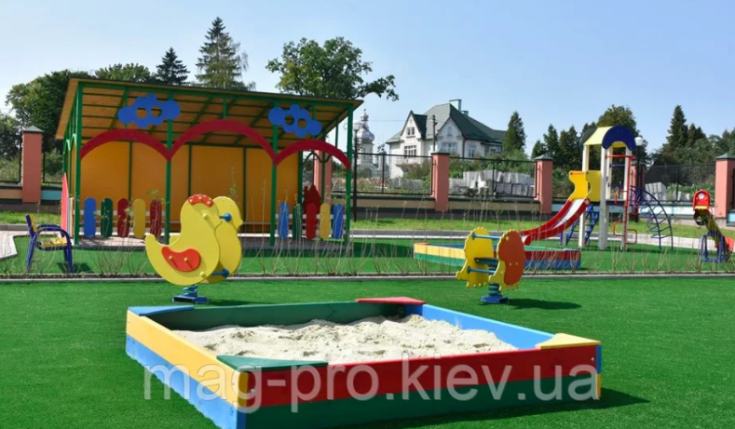
Дитячий майданчик з штучної трави 20мм (230м2)
Роботи | Од. | К-сть | Ціна за один. | Сума, грн
Влаштування покриття зі штучної трави | м.кв. | 230.00 | 120.00 | 27,600.00
Клей ПУ | кг. | 45.00 | 120.00 | 5,400.00
Стрічка з'єднувальна | м.п. | 85.00 | 28.00 | 2,380.00
Геотекстиль | кв.м. | 230.00 | 32.00 | 7,360.00
Штучна траваJac-20мм* | кв.м. | 230.00 | 250.00 | 57,500.00
Транспортні та вантажні послуги | посл. | 1.00 | 5000.00 | 5,000.00
Пісок кварцевий | кг. | 2500.00 | 1.00 | 2,500.00
Підготовка основи | кв.м. | 230.00 | 150.00 | 34,500.00
Всього, грн |  |  |  | 142,240.00
Резерв, 20% |  |  |  | 28,448.00
Разом з резервом, грн |  |  |  | 170,688.00

